Cubiletes
Descripción | Molde | Referéncia | Capacidad | Conjunto | Imagen
CUBILETE 5 ml | 1539/0/1 | C005 | 5ml | T-34/T-63/ T-64/ T-109 | 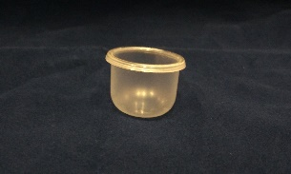
CUBILETE 7,5 ml RECTO | 1644 | C007 | 7 ml | T-34 /T-109 | 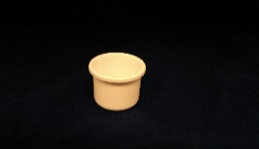
CUBILETE 7 ml | 1935 | C007 | 7 ml | T-34/T-63/ T-64/ T-109 | 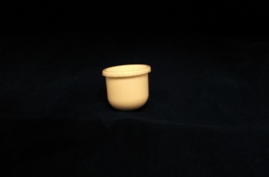
CUBILET 8,5 ml | 1539/0/3 | C008 | 8,5 ml | T-122
CUBILETE 15 ml | 1837/ 2013 | C015 | 15 ml | T-20/ T-48/ T-53/ T-58 /T-84/ T-86/T-99/ T-100/T-108 | 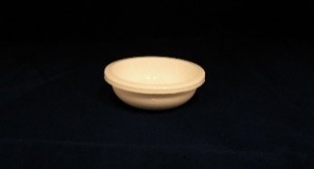
CUBILETE 15 ml PARA OBTURADOR CON LENGUETA | 1439/0/2 | C015 | 15 ml | T-20/ T-48/T-58/ T-84/ T-86/T-99/ T-100/T-108/ T-129 | 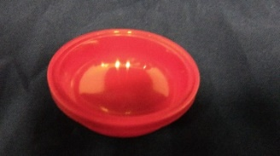
CUBILETE 15 ml ICE CUBE | 1777 | C015 | 15 ml | T-66 | 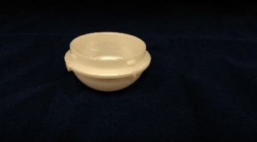
CUBILETE 30 ml REDONDO | 1681 | C030 | 30 ml | T-28/ T-32 T-35/T-54/T-56/ T-62 | 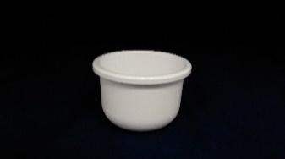
CUBILETE 30 ml RECTO | 1482/0/2 | C030 | 30 ml | T-28S / T-32/ T-62S | 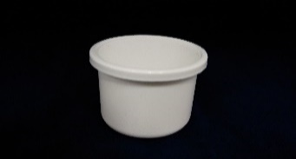
CUBILETE 30 ml ICE CUBE | 1801 | C030 | 30 ml | T-71
CUBILETE 30 ml DIAMANTE | 1440/0/4 | C030 | 30 ml | T-118
CUBILETE 30 ml PARA TARROS DE 50 ml | 1659 | C030 | 30 ml | T-22/T-22B/ T-22BSC/ T-22SC/ T-26/ T-33/ T-46/ T-51/ T-65/ T-68/ T-73/ T-74/ T-77/ T-79/ T-85/ T-95/ T-105/ T-110/ T-114 | 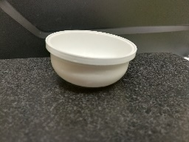
CUBILETE 50 ml (6 UNIDADES) | 1846 | C050 | 50 ml | T-22/T-22B/ T-22BSC/ T-22SC/ T-26/ T-33/ T-46/ T-51/ T-65/ T-68/ T-73/ T-74/ T-77/ T-79/ T-85/ T-95/ T-105/ T-110/ T-114 | 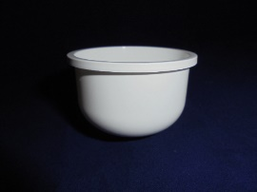
CUBILETE 50 ml (4 UNIDADES) | 1905 | C050 | 50 ml | T-22/T-22B/ T-22BSC/ T-22SC/ T-26/ T-33/ T-46/ T-51/ T-65/ T-68/ T-73/ T-74/ T-77/ T-79/ T-85/ T-95/ T-105/ T-110/ T-114 | 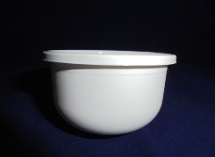
CUBILETE 50 ml PARA OBTURADOR CON LENGÜETA | 1440/0/1 - 1905/1/1 | C050 | 50 ml | T-22/T-22B/ T-22BSC/ T-22SC/ T-26/ T-33/ T-46/ T-51/ T-65/ T-68/ T-73/ T-74/ T-77/ T-79/ T-85/ T-95/ T-105/ T-110/ T-114/ T-127
CUBILETE 50 ml ICE CUBE | 1773 | C050 | 50 ml | T-67 | 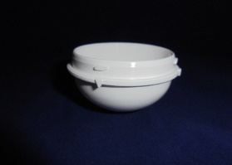
CUBILETE 50 ml RECTO | 1607 | C050 | 50 ml | T-26S/ T-79/ T-91/T-94/ T-110/ T-116 | 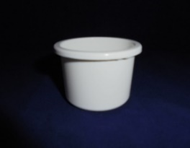
CUBILETE 50 ml BAJO | 1928 | C050 | 50 ml | T-107 | 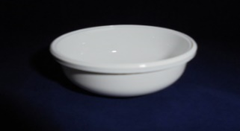
CUBILETE 50 ml EUCERINE | 1891 | C050 | 50 ml | T-93 | 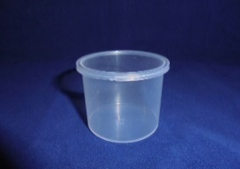
CUBILETE 50 ml IRREGULAR | 1831 | C050 | 50 ml | T-80 | 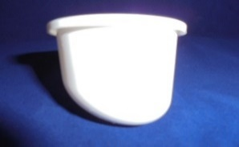
CUBILETE 50 ml CUADRADO LARGO | 1815 | C050 | 50 ml | T-76

CUBILETE 50 ml RECTO | 1604 | C050 | 50 ml | T-40/ T-88
CUBILETE 50 ml FALDILLA | 1937 | C050 | 50 ml | T-111
CUBILETE 50 ml CÓNICO | 1603/0/1 | C050 | 50 ml | T-72 | 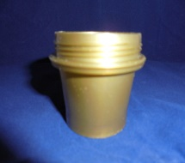
CUBILETE 50 ml NATURA | 1604/0/1 | C050 | 50 ml | T-117
CUBILETE 50 ml TARRO SAN | 1424 | C050 | 50 ml | T-14 | 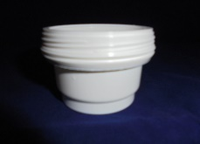
CUBILETE 50 ml DIAMANTE | 1928/0/2 | C050 | 50 ml | T-119
CUBILETE 75 ml | 1588 | C075 | 75 ml | T-37
CUBILETE 100 ml | 1509 | C100 | 100 ml | T-29/ T-52/ T-75/ T-103 | 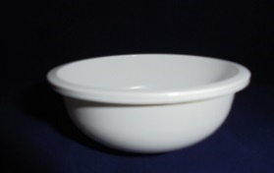
CUBILETE 100 ml RECTO | 1924 | C100 | 100 ml | T-103 | 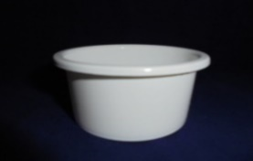
CUBILETE 100 ml BOLA | 1884/0/1 | C100 | 100 ml | T-90 | 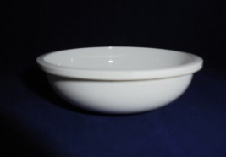
CUBILETE 100 ml | 1116/3 | C100 | 100 ml | T-23 | 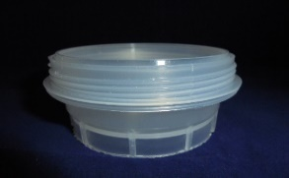
CUBILETE 150 ml | 1715 | C150 | 150 ml | T-50/ T-55/ T-57/ T-57S/ T-61/ T-83/ T-96/ T-104/ T-104T | 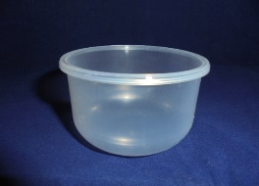
CUBILETE 200 ml BAJO | 1910 | C200 | 200 ml | T-97/ T-106 | 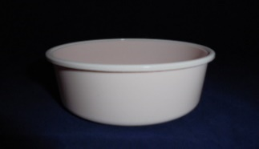
CUBILETE 200 ml BAJO SENSE ARO | 1910/0/2 |  | 200 ml
CUBILETE 200 ml BOLA | 1884 | C200 | 200 ml | T-90 | 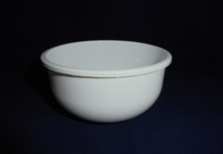
CUBILETE 200 ml TARRO OVAL | 1920 | C200 | 200 ml | T-101
CUBILETE 200 ml | 1936 | C200 | 200 ml | T-50/ T-55/ T-61/T-83/ T-96/ T-104/ T-104T
CUBILETE 200 ml HERBATURAL | 1408 | C200 | 200 ml | T-10 | 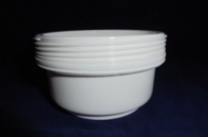
CUBILETE 200 ml THALGO | 1116/4 | C200 | 200 ml | T-11
CUBILETE 200 ml MONACÓ | 1810 | C200 | 200 ml | T-60 | 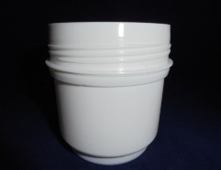
CUBILETE 200 ml HELICÓPTERO | 1884/2 | C200 | 200 ml | T-125
CUBILETE 250 ml | 1910/0/1 | C250 | 250 ml | T-120
CUBILETE 400 ml | 1946 | C400 | 400 ml | T-113

